(G2-3-2)
画面レイアウト定義
共通情報 |  | システム名 | 学生のいらないものショッピングサイトシステム |  |  |  |  |  |  |  |  |  |  |  |  | 作成者 | 一村
 |  | 工程名 | 画面設計 |  |  |  |  |  |  |  |  |  |  |  |  | 作成日付 | 2020-06-01
 |  | ドキュメント名 | 学生のいらないものショッピングサイトシステム 画面設計書 |  |  |  |  |  |  |  |  |  |  |  |  | バージョン | 1.0
書誌情報 |  | 書誌名 | 学生のいらないものショッピングサイトシステム |  |  |  |  |  |  |  |  |  |  |  |  | 更新者
 |  | 画面ID | G2-3-2 |  | 画面の名称 |  | 商品情報登録確認画面 |  |  |  | 画面ファイル名称 |  |  |  |  | 更新日付
 |  | 概要 | 商品情報登録を入力した内容の確認画面
レイアウト図 |  |  |  |  |  |  |  |  |  |  |  | 操作手順
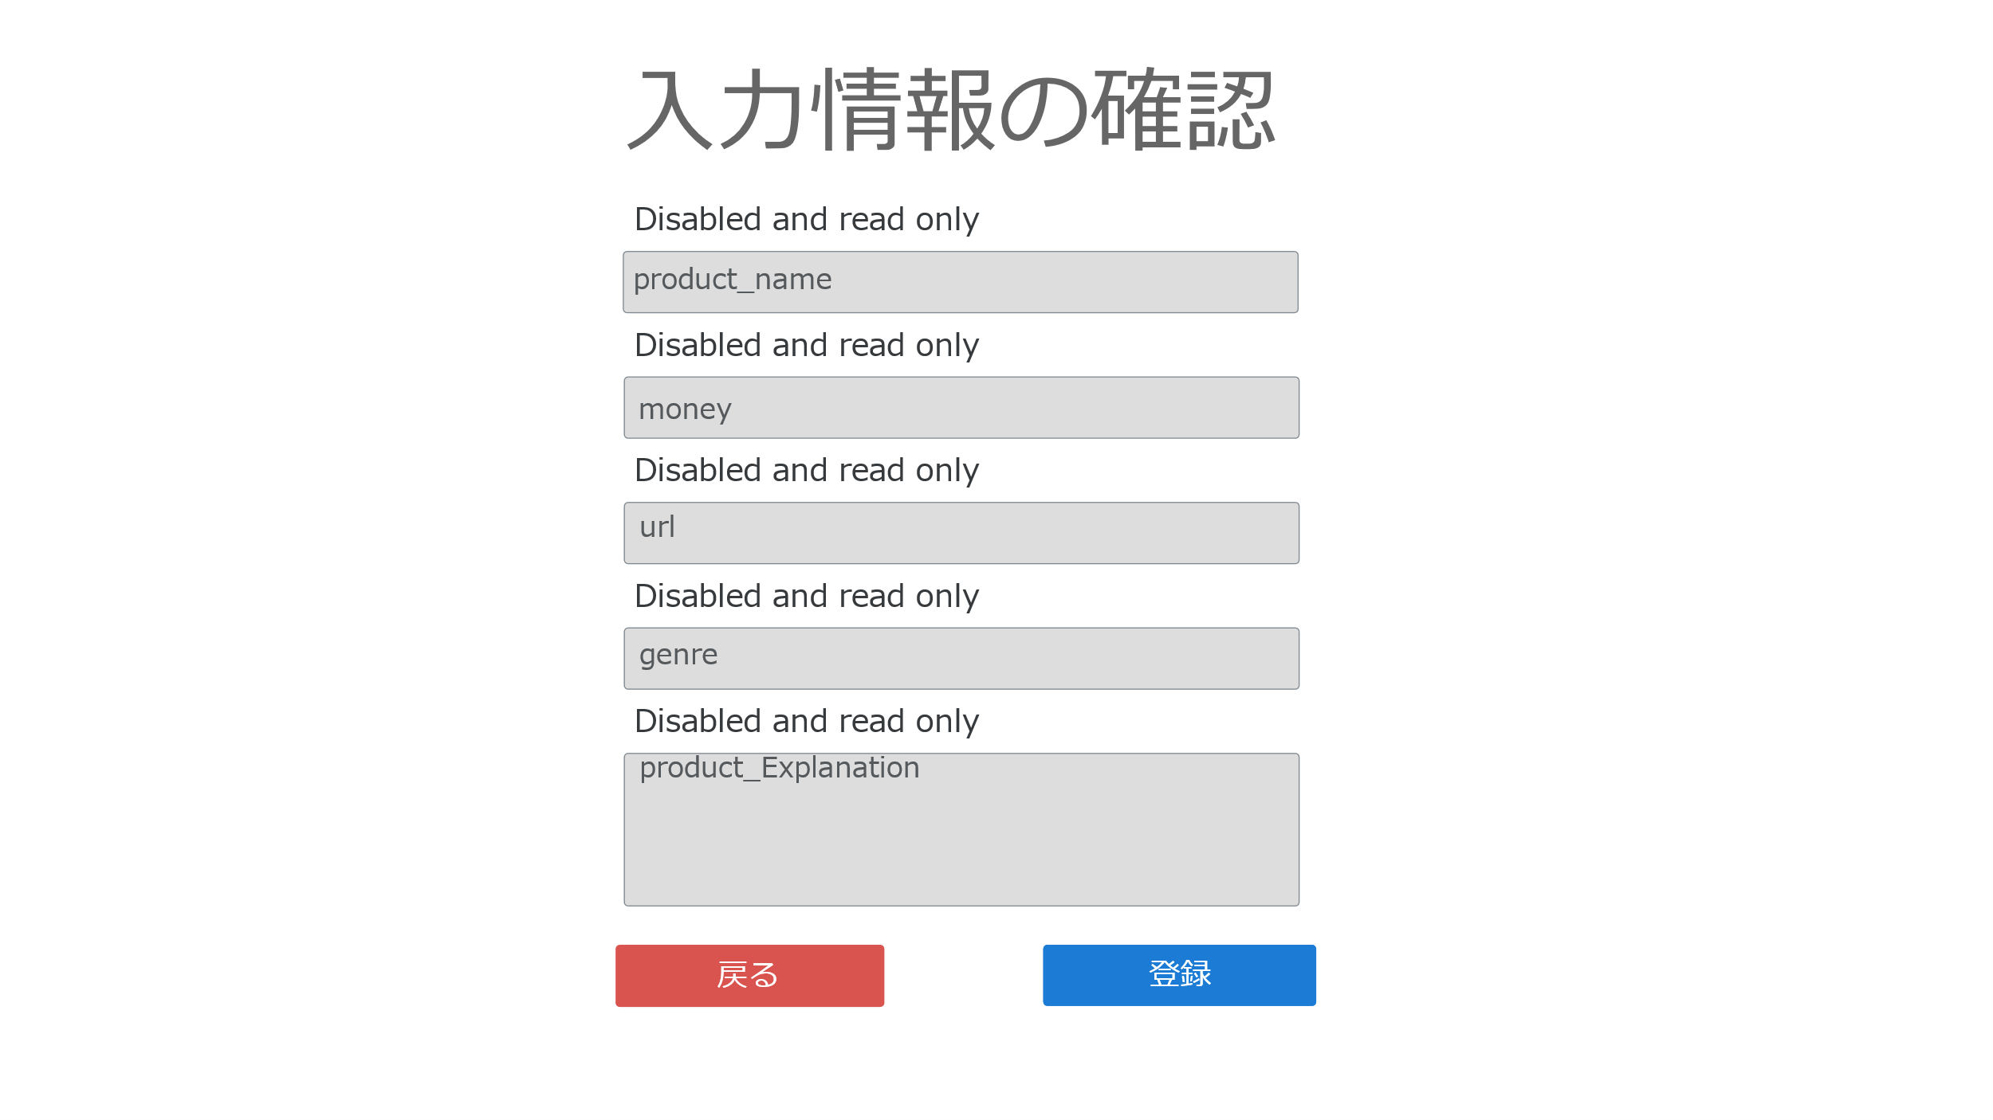
①
②
 |  |  |  |  |  |  |  |  |  |  |  | 1 | 表示内容を見て、問題がないかを確認する
 |  |  |  |  |  |  |  |  |  |  |  |  | 1-1 入力内容に問題が無ければ登録するボタンを押下して
 |  |  |  |  |  |  |  |  |  |  |  |  |  | 商品情報登録完了画面(G2-3-3)へ遷移する

 |  |  |  |  |  |  |  |  |  |  |  |  | 1-2 入力内容に問題があれば戻るボタンを押下して商品情報登録入力画面（G2-3-1）へ遷移する
③

④

⑤

①

②

使用する部品
識別ID | ラベル |  | 入力／表示 | 部品の種類 |  | 表示桁数 | 入力桁数 | データ型 | 文字種 | 初期表示 | 設定元 |  | 設定先 |  | 説明
1 | 商品名 |  | 表示 | 文字列 |  | - | - | 文字列 | - | - | 入力 |  | product_name |  | 商品名を表示する
2 | 金額 |  | 表示 | 文字列 |  | - | - | 文字列 | - | - | 入力 |  | price |  | 金額を表示する
3 | 画像URL |  | 表示 | 文字列 |  | - | - | 文字列 | - | - | 入力 |  | image |  | 画像URLを表示する
4 | ジャンル |  | 表示 | 文字列 |  | - | - | 文字列 | - | - | 入力 |  | genre_ccode |  | ジャンルを表示する
5 | 商品説明 |  | 表示 | 文字列 |  | - | - | 文字列 | - | - | 入力 |  | prodduct_explanation |  | 商品説明を表示する
1 | 登録 |  | - | ボタン |  | - | - | - | - | - | - |  | - |  | 商品情報登録完了画面(G2-3-3)へ遷移するボタン
2 | 戻る |  | - | ボタン |  | - | - | - | - | - | - |  | - |  | 商品情報登録入力画面(G2-3-1)へ遷移するボタン

